はじめに
...
 |  |  |  |  |  |  |  |  |  |  |  |  |  |  |  | 1 | 浅子小
① 時間短縮のために、あらかじめオーダー用紙を各学校に配布いたします。つきましては、事前に考えていただき、当日提出をお願いいたします。 |  |  |  |  |  |  |  |  |  |  |  |  |  |  |  | 3 | 大野
② 二巡目からの試合については、監督会議終了後速やかにオーダー交換を行います。ご準備をお願いいたします。 |  |  |  |  |  |  |  |  |  |  |  |  |  |  |  | 4 | 小値賀
 |  |  |  |  |  |  |  |  |  |  |  |  |  |  |  | 5 | 祇園
操作方法 |  |  |  |  |  |  |  |  |  |  |  |  |  |  |  | 6 | 光海
① 各学校に割り振られている番号を下の表から確認してください。 |  |  |  |  |  |  |  |  |  |  |  |  |  |  |  | 7 | 佐世保北
② その番号を「オーダー用紙（トーナメント）」のシートを選択し、黄色のセルに学校番号を打ち込みます |  |  |  |  |  |  |  |  |  |  |  |  |  |  |  | 8 | 鹿町
③ 学校番号を打ち込んだら、学校名、生徒名が変更になります。 |  |  |  |  |  |  |  |  |  |  |  |  |  |  |  | 9 | 清水
 |  |  |  |  |  |  |  |  |  |  |  |  |  |  |  | 10 | 早岐
 |  |  |  |  |  |  |  |  |  |  |  |  |  |  |  | 11 | 日宇
 |  |  |  |  |  |  |  |  |  |  |  |  |  |  |  | 12 | 日野
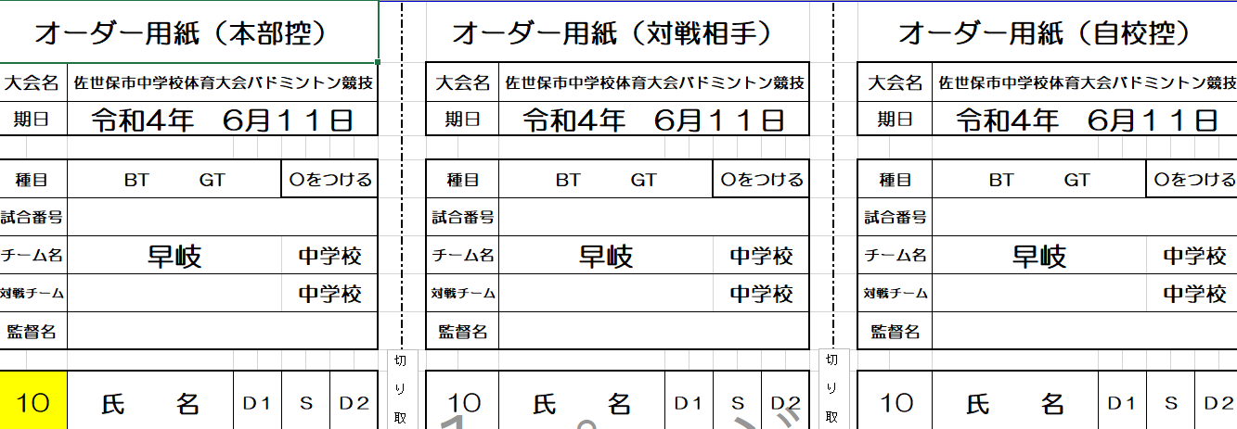
 |  |  |  |  |  |  |  |  |  |  |  |  |  |  |  | 13 | 柚木
 |  |  |  |  |  |  |  |  |  |  |  |  |  |  |  | 14 | 相浦
 |  |  |  |  |  |  |  |  |  |  |  |  |  |  |  | 15 | 浅子小
 |  |  |  |  |  |  |  |  |  |  |  |  |  |  |  | 16 | 愛宕
 |  |  |  |  |  |  |  |  |  |  |  |  |  |  |  | 17 | 大野
 |  |  |  |  |  |  |  |  |  |  |  |  |  |  |  | 18 | 小値賀
 |  |  |  |  |  |  |  |  |  |  |  |  |  |  |  | 19 | 祇園
 |  |  |  |  |  |  |  |  |  |  |  |  |  |  |  | 20 | 光海
ここに学校番号を入力してください。
 |  |  |  |  |  |  |  |  |  |  |  |  |  |  |  | 21 | 佐世保北
 |  |  |  |  |  |  |  |  |  |  |  |  |  |  |  | 22 | 鹿町
 |  |  |  |  |  |  |  |  |  |  |  |  |  |  |  | 23 | 清水
 |  |  |  |  |  |  |  |  |  |  |  |  |  |  |  | 24 | 聖和女子学院
 |  |  |  |  |  |  |  |  |  |  |  |  |  |  |  | 25 | 東明
 |  |  |  |  |  |  |  |  |  |  |  |  |  |  |  | 26 | 中里
 |  |  |  |  |  |  |  |  |  |  |  |  |  |  |  | 27 | 早岐
 |  |  |  |  |  |  |  |  |  |  |  |  |  |  |  | 28 | 日宇
 |  |  |  |  |  |  |  |  |  |  |  |  |  |  |  | 29 | 日野
 |  |  |  |  |  |  |  |  |  |  |  |  |  |  |  | 30 | 広田
 |  |  |  |  |  |  |  |  |  |  |  |  |  |  |  | 31 | 福石
男子 | 1 | 2 | 3 | 4 | 5 | 6 | 7 | 8 | 9 | 10 | 11 | 12 | 13 |  |  | 32 | 宮
 | 浅子小 | 愛宕 | 大野 | 小値賀 | 祇園 | 光海 | 佐世保北 | 鹿町 | 清水 | 早岐 | 日宇 | 日野 | 柚木 |  |  | 33 | 山澄
 |  |  |  |  |  |  |  |  |  |  |  |  |  |  |  | 34
 |  |  |  |  |  |  |  |  |  |  |  |  |  |  |  | 35
女子 | 14 | 15 | 16 | 17 | 18 | 19 | 20 | 21 | 22 | 23 | 24 | 25 | 26 | 27 | 28 | 36
 | 相浦 | 浅子小 | 愛宕 | 大野 | 小値賀 | 祇園 | 光海 | 佐世保北 | 鹿町 | 清水 | 聖和女子学院 | 東明 | 中里 | 早岐 | 日宇 | 37
 | 29 | 30 | 31 | 32 | 33 |  |  |  |  |  |  |  |  |  |  | 38
 | 日野 | 広田 | 福石 | 宮 | 山澄 |  |  |  |  |  |  |  |  |  |  | 39
 |  |  |  |  |  |  |  |  |  |  |  |  |  |  |  | 40
 |  |  |  |  |  |  |  |  |  |  |  |  |  |  |  | 41
...

ゼロ印刷
できるだけ、カラーで印刷して持参ください。
 |  | 大会名 | R5 佐世保市中学校体育大会 |  |  |  |  |  | 期日 | 2023-06-10
...
 |  | 学校番号 | 学校名 |  | 生徒１ | 生徒２ | 生徒３ | 生徒４ | 生徒５ | 生徒６ | 生徒７
 |  | 1 | 浅子小 | 山本 浩二 | 楠本 蒼吾 | 松山 貴紀 | 相川 翼 | 安永 翔真 | 松山 幸成 |  |  | BT
○をつける |  | 2 | 愛宕 | 佐藤 晋太郎 | 村上 勇駕 | 末竹 優吏 | 近藤 楓馬 | 近藤 颯斗 | 波多江 美翔 | 木村 遥喜 | 柏木 海惺 | BT
試合目 |  | 3 | 大野 | 増本 友美 | 伊志嶺 琉空 | 宮下 翔真 | 冨田 瞬利 | 川添 泰生 | 髙濱 昊樹 | 黒木 響介 | 伊志嶺 琉斗 | BT
中学校 |  | 4 | 小値賀 | 井手 豊人 | 横尾 誠悟 | 岩坪 優人 | 角永 太晟 | 板橋 煌太 | 遠山 颯佑 | 川端 勇翔 |  | BT
中学校 |  | 5 | 祇園 | 諸熊 聡子 | 田中 僚汰 | 吉田 逞人 | 木戸 爽太 | 鴨川 怜央 | 古田 佑青 | 立川 朝陽 | 田口 琥鉄 | BT
 |  | 6 | 光海 | 明松 伸雄 | 川島 陵太郎 | 吉富 悠真 | 岩永 翔太 | 山口 勇真 | 古川 玲鳳 |  |  | BT
 |  | 7 | 佐世保北 | 酒井 英忠 | 松井 優幸 | 細野 寛之 | 井元 蓮志 | 上島 賢太 | 鳥瀬 義昭 | 川添 将生 | 唐渡 俊介 | BT
Ｓ | Ｄ２ | 8 | 鹿町 | 松瀬 成明 | 松本 昭人 | 本田 渓翔 | 萩原 勝大 | 前田 虎斗也 | 松田 愛斗 |  |  | BT
 |  | 9 | 清水 | 樋口 英樹 | 松園 和希 | 堤 悠翔 | 八頭司 悠庵 | 下釜 英之 | 山下 成 | 野田 龍希 | 吉田 泰雅 | BT
...

